велокомп'ютер
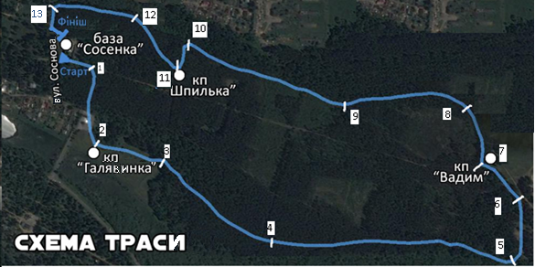

 |  |  |  |  |  | Протокол змагання
На схемі траси велогонки розташовані пункти, на яких фіксуються суддями час проходження даного пункту учасником. Всього 14 пунктів, включаючи старт і фініш. Відстані між пунктами і показання суддів находятся в таблиці "Протокол змагання". Змоделювати свідчення велокомпьютера на кожному з пунктів. |  |  |  |  | пункт | відстань (км) | час (чч:мм:сс) |  |  | швидкість (км/год) | середня швидкість
 | DST | довжина маршруту (км) | 8 | Старт | 0 | 0 | 10:30:00 | 0 | 0 | 0
 | ODO | подолана відстань (км) |  |  | 1 | 4 | 10:39:36 | 0:09:36 | 576.00 | 25.00
 | TM | час, за який подолана відстань (чч:мм:сс) |  |  | 2 | 9 | 10:57:23 | 0:17:47 | 1067.00 | 30.37
 | TS | час старту велогонщика (чч:мм:сс) |  |  | 3 | 8 | 11:11:38 | 0:14:15 | 855.00 | 33.68
 | SD | швидкість на пункті (км/год) |  |  | 4 | 14 | 11:34:23 | 0:22:45 | 1365.00 | 36.92
 | AVS | середня швидкість велогонщика на пройденій дистанції (км/год) |  |  | 5 | 25 | 12:12:08 | 0:37:45 | 2265.00 | 39.74
 | MAX | максимальна швидкість велогонщика на пройденій дистанції (км/год) |  |  | 6 | 8 | 12:25:16 | 0:13:08 | 788.00 | 36.55
 | KP | контрольний пункт |  |  | 7 | 6 | 12:33:19 | 0:08:03 | 483.00 | 44.72
Елемент управління лічильник має значення від 0 до 15. Крок зміни дорівнює одиниці. |  |  |  |  | 8 | 6 | 12:42:33 | 0:09:14 | 554.00 | 38.99
Кожне значення лічильника показує дані, отримані на контрольному пункті або обчислені на даному етапі. |  |  |  |  | 9 | 14 | 12:59:47 | 0:17:14 | 1034.00 | 48.74
 |  |  |  |  | 10 | 18 | 13:28:01 | 0:28:14 | 1694.00 | 38.25
 |  |  |  |  | 11 | 4 | 13:32:24 | 0:04:23 | 263.00 | 54.75
 |  |  |  |  | 12 | 8 | 13:44:47 | 0:12:23 | 743.00 | 38.76
 |  |  |  |  | 13 | 9 | 14:00:04 | 0:15:17 | 917.00 | 35.33
 |  |  |  | Фініш | 14 | 4 | 14:06:21 | 0:06:17 | 377.00 | 38.20
 |  |  |  |  |  | 137 |  | 3:36:21

